Sheet1
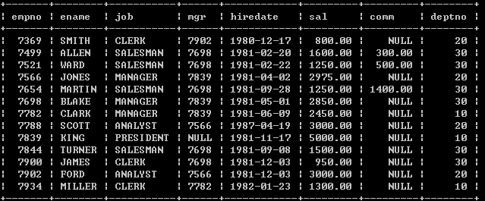
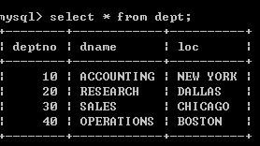
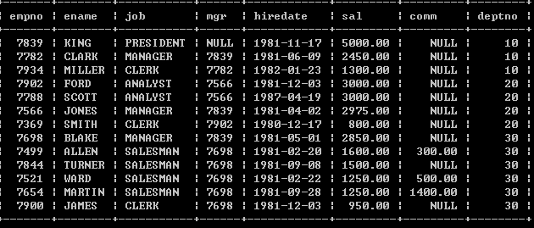
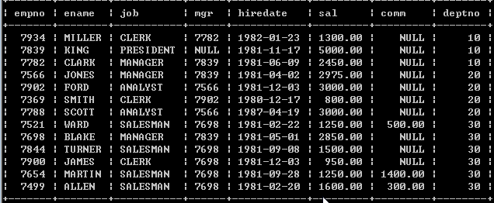

当两个表原则
1. 从第一张表中 选出第一记录和第二表的所有记录进行组合.[包括两个表的字段]
2. 然后从第一张表取出第二条记录，继续和第二个表的所有记录进行组合，依次类推
3. 在不加任何过滤条件时，我们得到的结果称为笛卡尔集

7369 10
7369 20
7369 30
7369 40
13 * 4 = 52

